Trabajo de campo
1.1. Materiales
Nombre | Imagen | Link de consulta o factura cotización
Windows Server Standard 2022 64 BITS 16 CORE |  | https://intecomc.com/lista-precios/lista/pdf/listaintecomc.pdf
Microsoft Windows Server 2022 Device CAL 5 CAL | 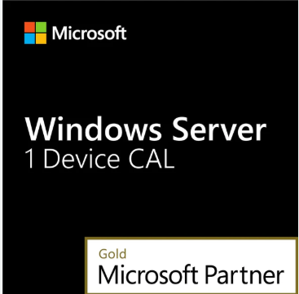 | https://blitzhandel24.com/co/microsoft-windows-server-2022-device-cal?number=241821934
Licencia Windows 10 Professional 64 bits | 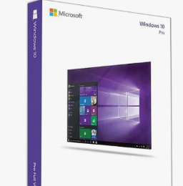 | https://www.apcomputadores.com/producto/licencia-windows-10-professional-64-bits/?gad_source=4&gad_campaignid=21457404958&gbraid=0AAAAApX37htVlzWPKfK0iq7b3_zSvKe1q&gclid=Cj0KCQjwotDBBhCQARIsAG5pinPZF8BNvhuSXL2qDJlvwz20qE_NnZ3WvS9bVEcnkrP81yXs1FdNq-EaAomlEALw_wcB
Memoria USB KINGSTON 64 GB Metal 3.2 | 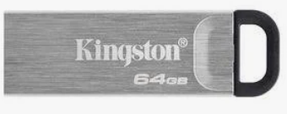 | https://www.ktronix.com/memoria-usb-kingston-64-gb-metal-32/p/740617309102
TRIPLE CLARO TV+ BASICO |  | https://claro-promociones.co/p/claro-top-kw/television-internet-telefonia.html?keyword=Colombia%20Claro&gad_source=1&gad_campaignid=14662994382&gbraid=0AAAAACm4MkJWbDRpEb5QPh6N_qyfiSZXZ&gclid=Cj0KCQjwotDBBhCQARIsAG5pinOuWyXXvOiWe_pKWgFi0tRS3q1DJ3cJSnNF7GQhUwb0kRp5Y4O8NVwaAg4dEALw_wcB
1.2. Equipos y herramientas
Nombre | Imagen | Link de consulta o factura cotización
Teclado externo USB 2.0 para desktop SP HP KBAR211 |  | https://www.qccolombia.com/shop/tec-duh-1086-teclado-externo-usb-2-0-para-desktop-sp-hp-kbar211-sin-mouse-18451?srsltid=AfmBOopOulReBf5NQE59saT98ipRJ-P4CIm0LSrz_viOQWc4nh9NU07J
Ratón USB con cable Lenovo | 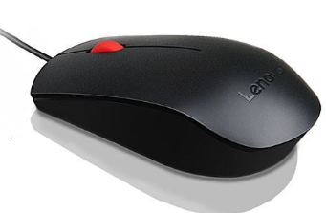 | https://www.lenovo.com/us/en/p/accessories-and-software/keyboards-and-mice/mice/gx30m39704?orgRef=https%253A%252F%252Fwww.google.com%252F&srsltid=AfmBOopJiiY7nrMho-7SeEUF963IKEsIfTYUWLUu6rz3mwjTLkI283Ik
Servidor ST50 Mem 16GB Lenovo Ram DDR4 | 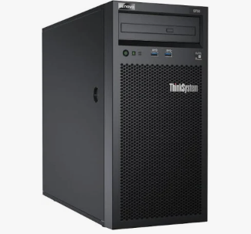 | https://tiendasparadox.co/producto/servidor-st50-mem-16gb-lenovo-ram-ddr4/?gad_source=4&gad_campaignid=20352866815&gbraid=0AAAAAoeTzaW-QhxZaSSbE6TVaIpjF5p1G&gclid=Cj0KCQjwotDBBhCQARIsAG5pinPNeM57JdoSJdlgY-ArblH84drRfNfRo-BIouHR4WQ32vYjF-rdo-8aAnptEALw_wcB
Lenovo Tiny I7 6700t 12 Gb Ram Nvme 256gb | 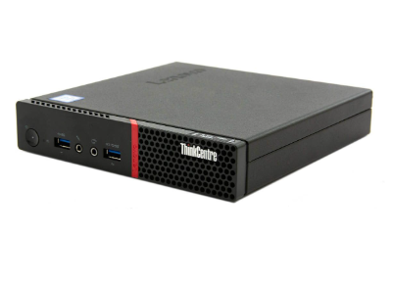 | https://articulo.mercadolibre.com.co/MCO-2844161364-lenovo-tiny-i7-6700t-12-gb-ram-nvme-256gb-como-nueva-_JM?searchVariation=183289890602#polycard_client=search-nordic&searchVariation=183289890602&position=16&search_layout=stack&type=item&tracking_id=41c9ff82-e459-4008-b6bd-6d769f785235
Monitor Lenovo 22" ThinkVision Ful HD HDMI | 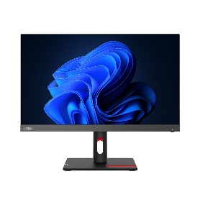 | https://www.jumbocolombia.com/monitor-lenovo-22--thinkvision-ful-hd--hdmi-20124459/p?idsku=20040635&srsltid=AfmBOopceu56a7yw_1wn9p5O0ZVIuqYGXCGf3H6L3y1kMHNMBz_zsHga4x8
Router Gigabit Wifi 6 Dual Band Ax1500, Tp Link Archer Ax12 | 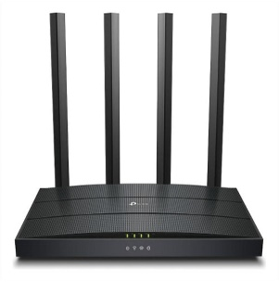 | https://www.exito.com/router-gigabit-wifi-6-dual-band-ax1500-tp-link-archer-ax12-103504783-mp/p?idsku=103504783&srsltid=AfmBOorWp7oQ6FLpzFViZYvKIxnz5sup30F4QrCH6mqKBmOwMZ4lsU_F4no
Cable De Red Cat 8 Ethernet Conector Rj45 48 Gbps 2 Metros | 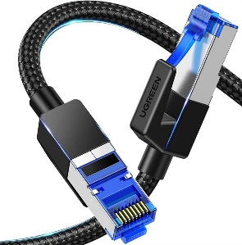 | https://www.exito.com/cable-de-red-cat-8-ethernet-conector-rj45-48-gbps-2-metros-102570495-mp/p?idsku=102570495&srsltid=AfmBOopTR8P-IZz24l1IKnspGi7wlQaLtbHO4v8aHvmXbgFJsiLrBAfsa10

